DEMOGRAFÍA
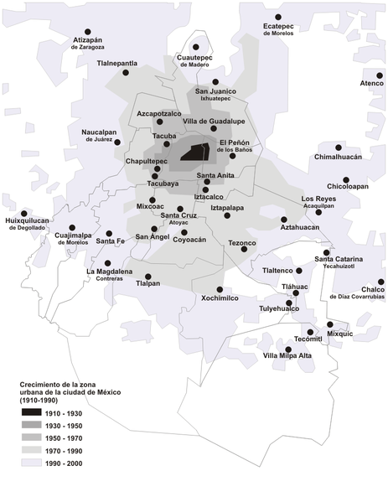
Censo | Población | Tasa 1
1950 | 3 050 442
1960 | 4 870 876 | 4,8%
1970 | 6 874 165 | 3,6%
1980 | 8 831 079 | 2,4%
1990 | 8 235 744 | -0,7%
2000 | 8 605 239 | 0,4%
2005 | 8 720 916 | 0,2%
2010 | 8 851 080 | 0,3%
Fuente: INEGI
1La tasa de crecimiento es la observada entre un censo y el anterior censo.

Nota: tomado de
http://es.wikipedia.org/wiki/Demograf%C3%ADa_del_Distrito_Federal_(M%C3%A9xico)#cite_note-0

